Sheet1 (2)
申购合同
供方：上海汭洐 |  |  |  |  |  | 合同标号：
需方：威斯嘉服装有限公司 |  |  |  |  |  | 签订点： | 广东佛山顺德均安镇畅兴工业区均益路9号4楼
产品名称，规格，数量，金额 |  |  |  |  |  | 签订时间： |  |  |  |  |  | 出货日期 2025-7-10
客户 | 款号 | PO | 货品名 | 内容 | 订单数 |  |  |  |  |  |  | 需订数量 | 损耗
 |  |  |  |  |  | 6 | 8 | 10 | 12 | 14 | 16
利丰 | 176573 | 1533801 | 腰卡 | BERMUDA SHORT | 850 | 0 | 10 | 13 | 123 | 177 | 30 | 353 | 有仓存
 |  | 800 | 纸质吊牌 | LONG LENGTH |  | 不用配绳仔 |  |  |  |  |  | 517 | 有仓存

客户 | 款号 | PO | 货品名 | 内容 | 订单数 |  |  |  |  |  |  | 需订数量 | 损耗
 |  |  |  |  |  | 18 | 20 | 22 | 24
利丰 | 140498 | 1534687 | 腰卡 | BERMUDA SHORT | 320 | 160 | 89 | 51 | 27 |  |  | 327 | 3%
 |  | 680 | 纸质吊牌 | LONG LENGTH |  | 不用配绳仔 |  |  |  |  |  | 326

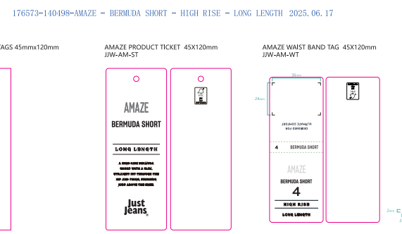
合计
备注
部门
购品种类型
订购原因：
申购人签名
主管签名

